关系图
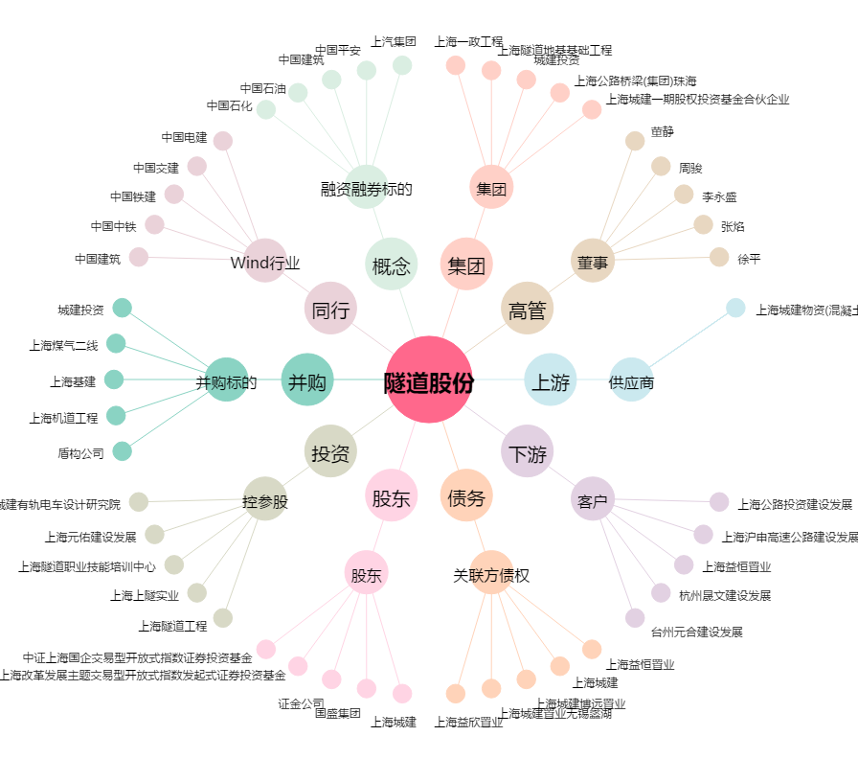
隧道股份[600820.SH] - 关系概览图

